상품제안서
마이펫 180x200mm | 상품코드: S23726

 |  |  |  |  |  |  | 02-713-8555 | www.synergygift.co.kr
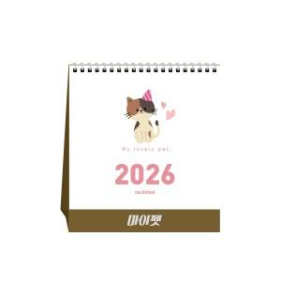

【상세/제작정보】 | <p><span style="font-size: 14pt;">※ 양면 박인쇄 디자인 상이할 경우 12,000원(VAT별도) 동판비 추가 발생 됩니다.</span></p>

【인쇄/포장옵션】 | 불박, 금박, 은박 / 포장불가능

【공급단가】 | 수량 | 100~ | 300~ | 1,000~ | 3,000~ | 5,000~
*VAT별도 | 단가 | 1,580원 | 1,470원 | 1,360원 | 1,290원 | 1,190원

【상품 URL】 | https://www.synergygift.co.kr:443/src/goods_detail.php?gdno=23726

